UnityHubのインストール
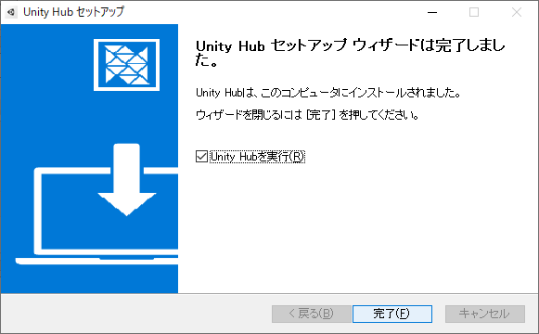
UnityHubのインストール

①下記URLにアクセス
Unity のリアルタイム開発プラットフォーム | 3D/2D、VR/AR のエンジン

②はじめるを押下

③Personalのはじめるを押下

④チュートリアルを受けてから開始したい場合は「始めよう」を、チュートリアルなしで始める場合は「こちらから」を押下
※どちらのボタンを押しても、チュートリアルを見る見ないの差しかないので、好きなほうでかまいません

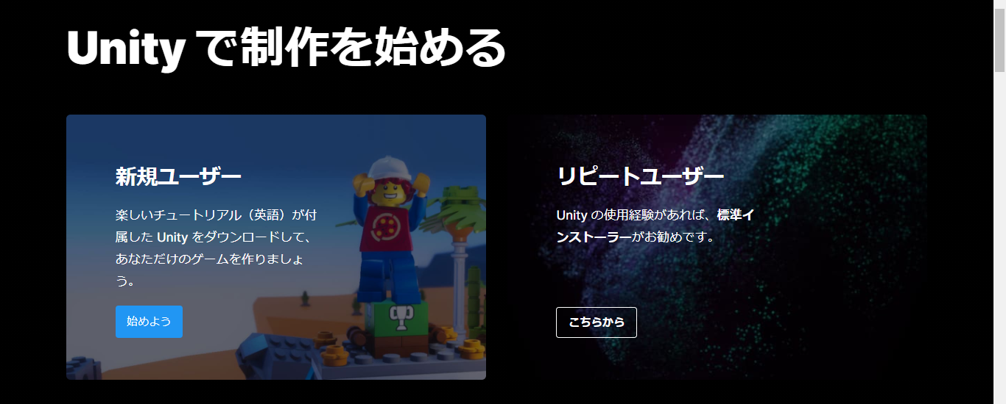

⑤利用規約に同意にチェックを入れて、DownloadUnityHuｂを押下

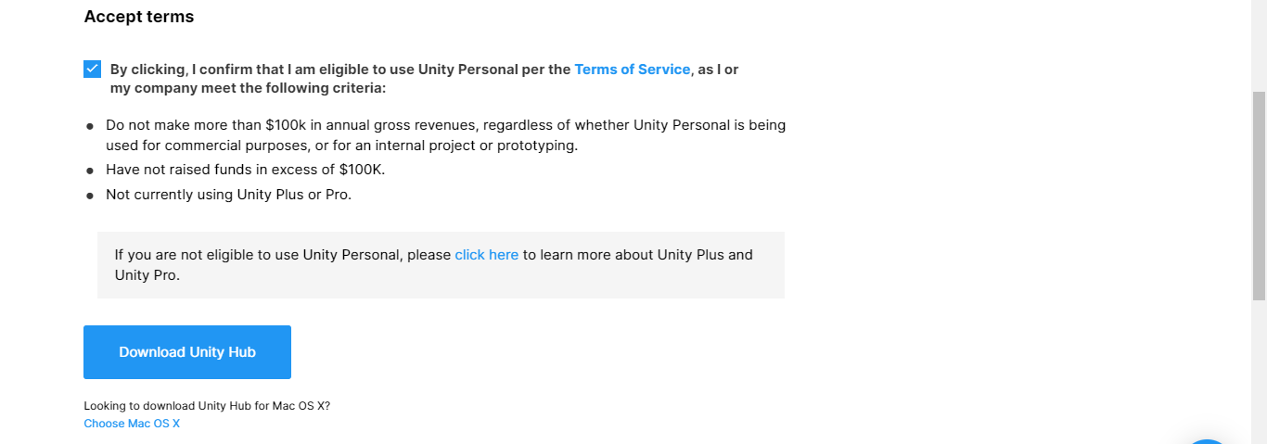

⑥UnityHubSetup.exeを起動
同意するを押下

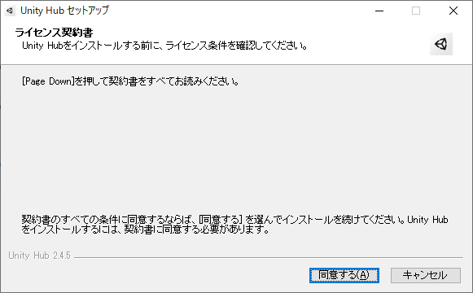

インストール先のフォルダーを選んで、インストールを押下
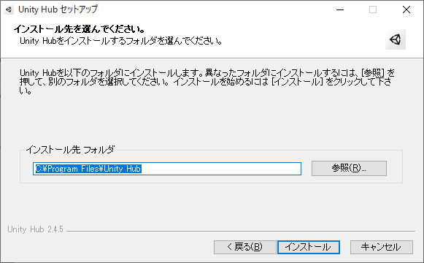

完了を押下

Unityインストール
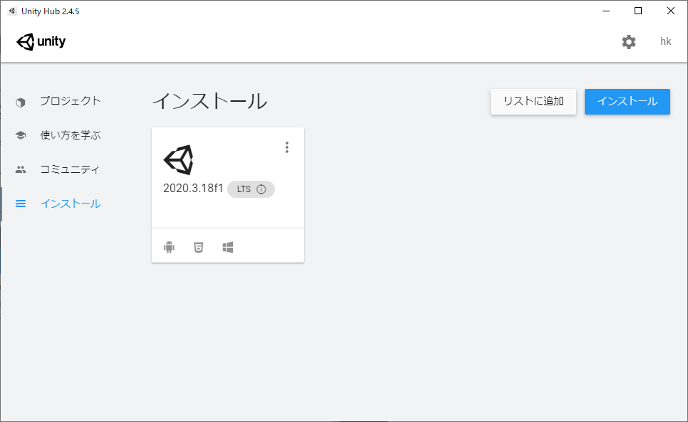
Unityインストール

①Unity Hubを起動する
サインインを押下

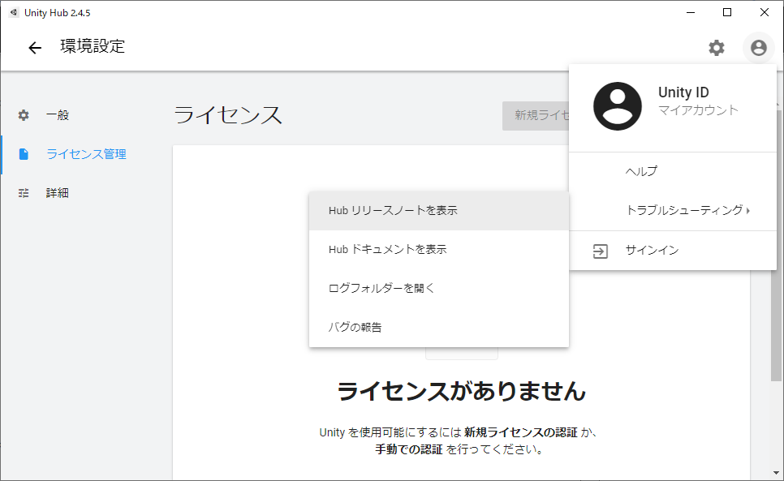

Unity ライセンス作成で登録したメールアドレスとパスワードを入れ、サインインを行う

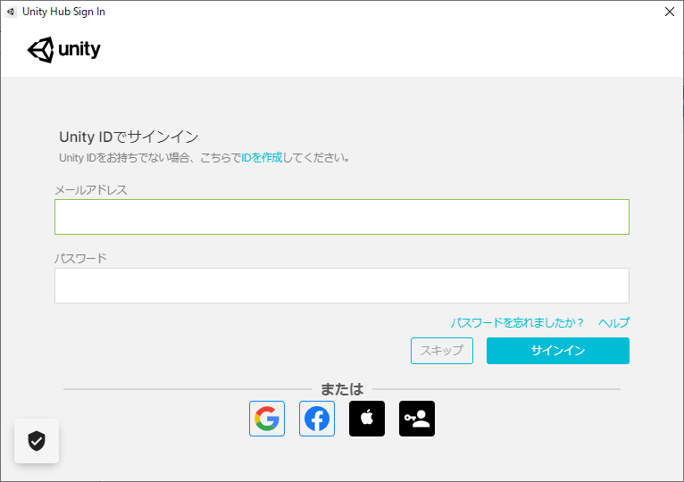

②歯車マーク＞ライセンス管理＞新規ライセンスの認証を押下

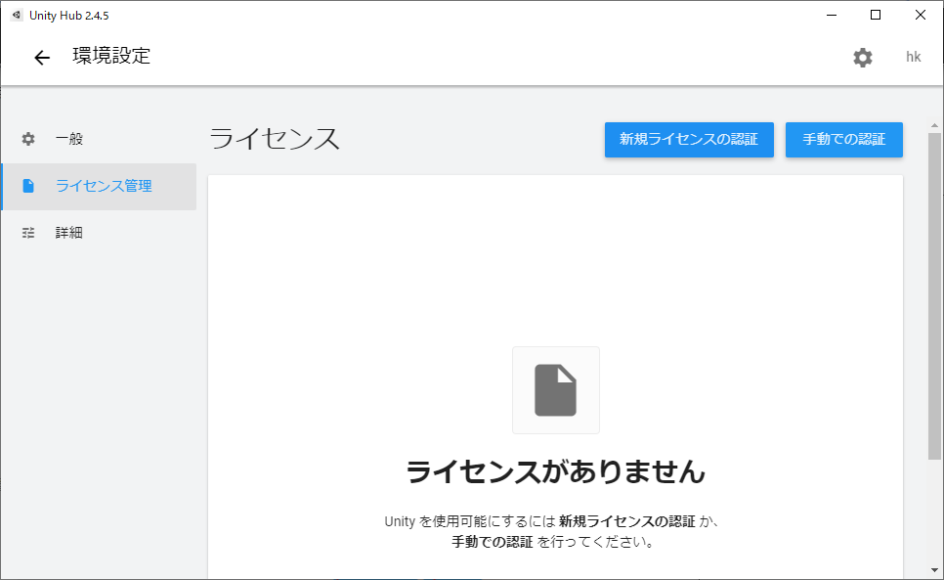

③UnityPersonal＞Unityを..を選択し、実行を押下

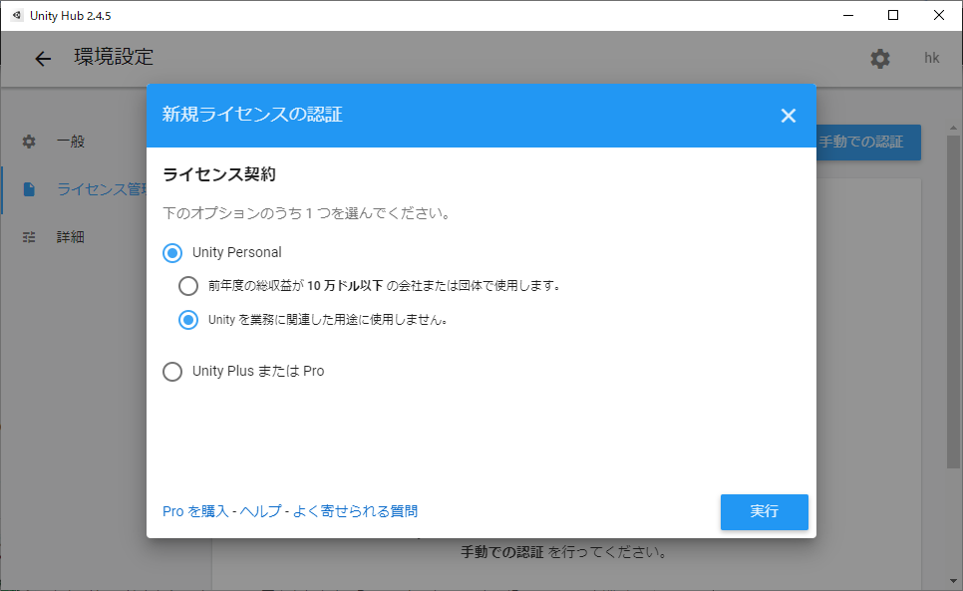

④インストールを押下
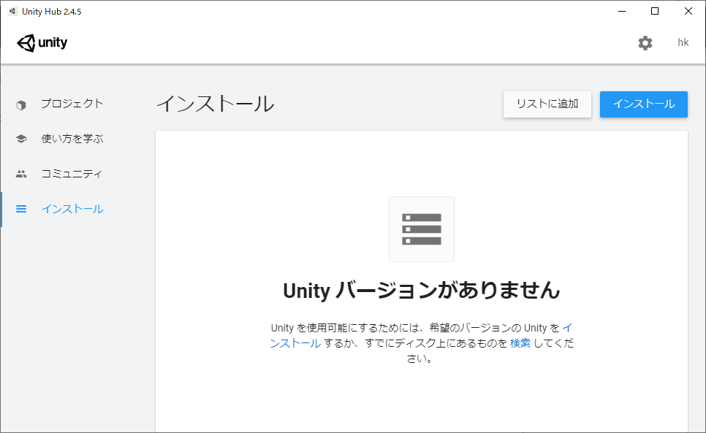

⑤Unityのバージョンを選択して、次へ
※特にこだわりがなければ、推奨リリースに出ているバージョンで問題ありません
※複数人で開発を行う場合は、バージョンを合わせること
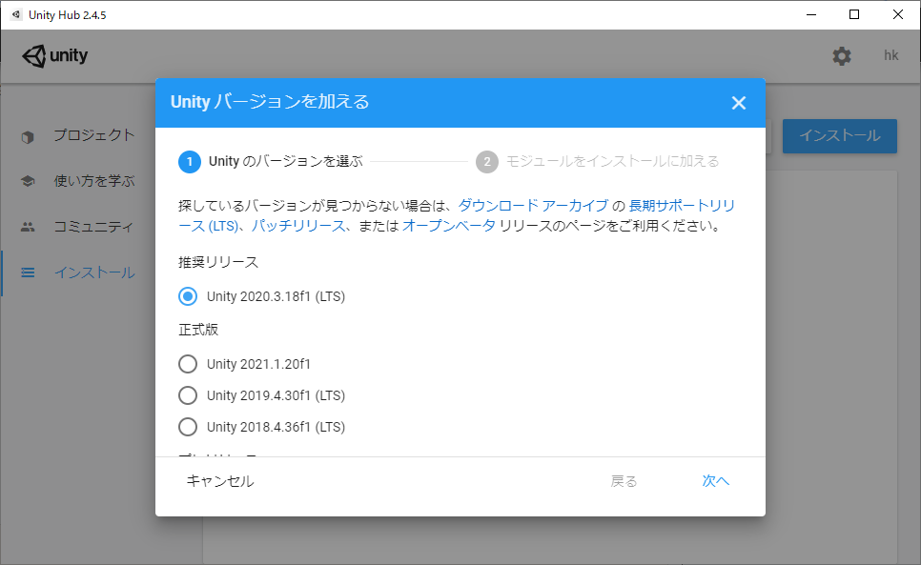

⑥Unityバージョンを加える
※iインストール後でも追加できます
・Platforms
自分が作るゲームのプラットフォームをチェックしてください。
（例 iOS/Androidを作ろうと思うなら Android Build Support と iOS Build Supportにチェック）

・Components
Documentationはオフライン用マニュアルなのでお好みで。

・Language packs
Unityの言語を変更できる言語パックをダウンロードします。必要な言語にチェックをいれてください。

⑥同意しますにチェックを入れ、次へを押下
最後まで行ったら、実行を押下
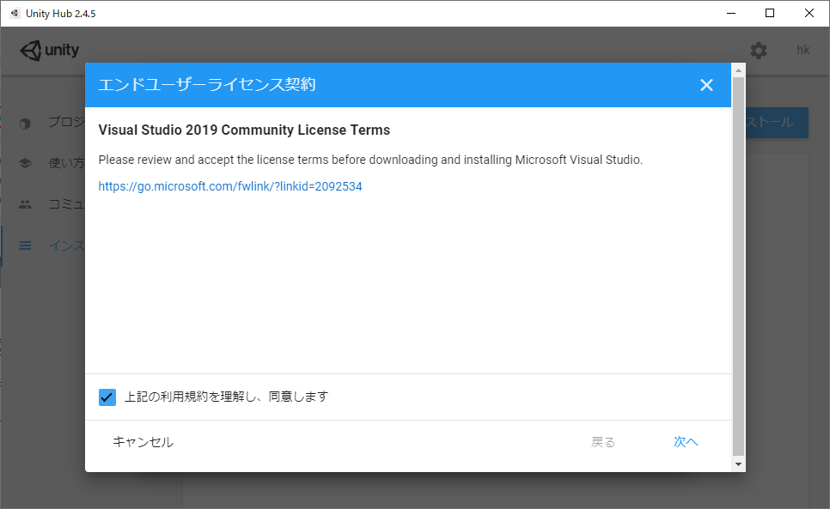

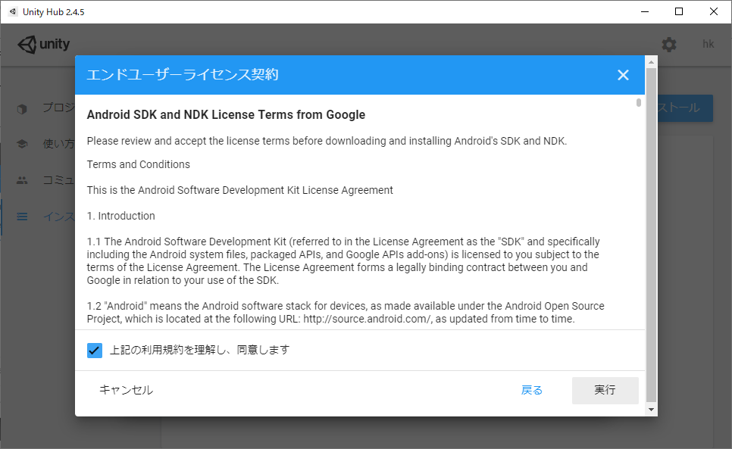

インストールが始まるのでひたすら待つ

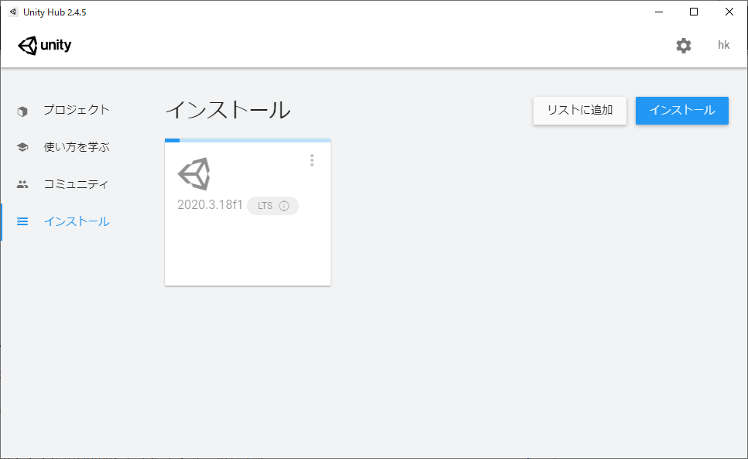

完了まで結構時間がかかります

